案例
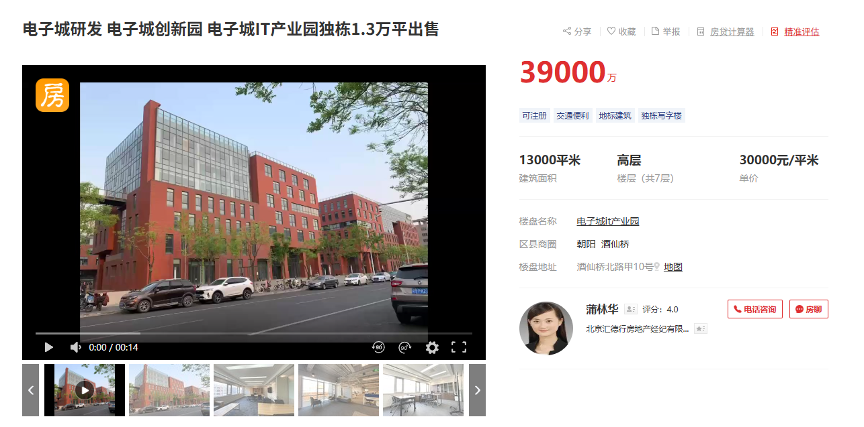
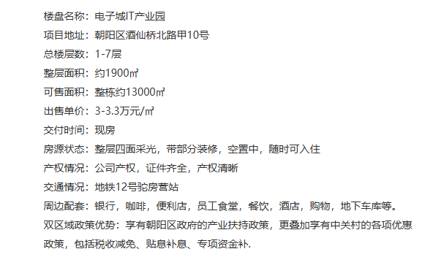
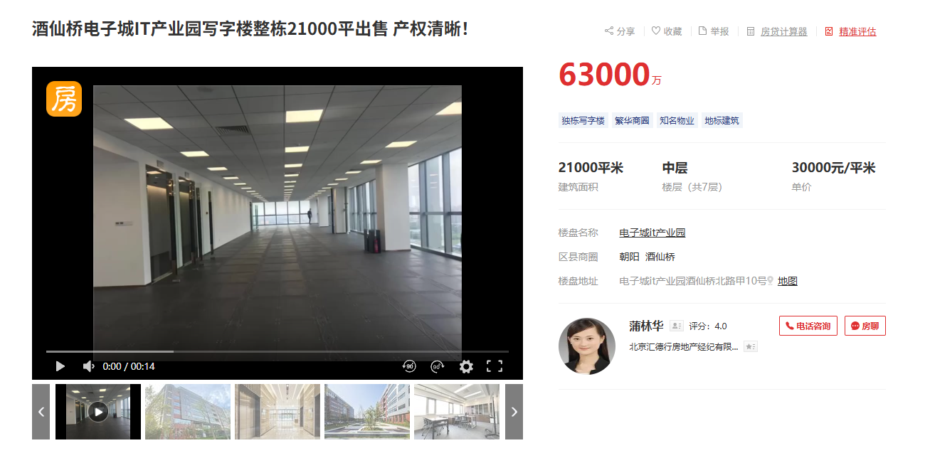
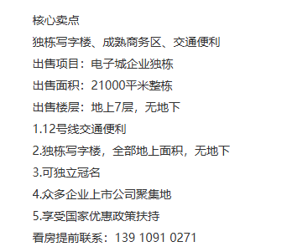
标的名称 | 项目名称 | 城市 | 区县 | 商圈 | 一级物业类型 | 二级物业类型 | 等级 | 成交时间 | 交易状态 | 交易类型 | 成交总价（万元） | 成交单价（元/㎡） | 成交面积（㎡） | 买家(买家类型) | 卖家
IT产业园D3 | 电子城IT产业园 | 北京 | 朝阳 | 酒仙桥 | 商务园区/产业园区 | 商务园区/产业园区 | 甲级 | 2023-06-30 | 成交 | 资产交易 | 90000 | 31034 | 29000 | 中国工业互联网研究院(内资) | 电子城集团

同项目租金台账
